Layout
页面基本设计 |  | System | Module | Screen | 更新日 | V1.0 | 2018-05-14 | 设计者 | Jolie
 |  | HP | Wechat行程前台 | 行程列表

 |  |  |  |  | 查看我的行程单
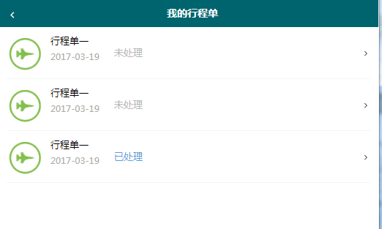

／
／
／
／
／

 |  |  |  |  | 1 用户可以查看已提交的行程列表 2 用户可以在此页面得到更新处理的状态

 | 图1 行程列表

